PORTADA
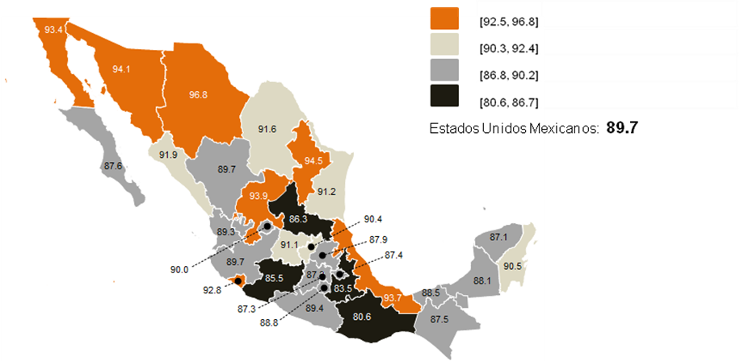
NOTA TÉCNICA
ENCUESTA NACIONAL DE CALIDAD E IMPACTO
GUBERNAMENTAL (ENCIG) 2011
La Encuesta Nacional de Calidad e Impacto Gubernamental (ENCIG) 2011 recaba información con representatividad nacional y por entidad federativa sobre las experiencias y percepción de la población de 18 años y más que reside en ciudades del país de 100 mil y más habitantes, con relación a 31 trámites y servicios públicos que proporcionan los diferentes niveles de gobierno, incluyendo servicios de seguridad pública y justicia, que aporte elementos para la toma de decisiones de política pública.
El diseño de la ENCIG se basa en el modelo conceptual de las encuestas de satisfacción que centran la calidad de los trámites y servicios públicos en la satisfacción de las expectativas del cliente o ciudadano. En particular, se retoma el modelo de la encuesta de satisfacción canadiense denominada Citizens First que realiza el Institute for Citizen-Centred Service para elaborar estrategias de mejora de los servicios que proporciona el gobierno de aquel país.
Sin embargo, a diferencia de la encuesta canadiense la Encuesta Nacional de Calidad e Impacto Gubernamental amplía su cobertura temática al incluir aspectos como la percepción de corrupción; asimismo aplica otras herramientas para la formulación de preguntas con lo que se garantiza la objetividad de la información.
Cabe señalar que, el diseño conceptual de la encuesta permite la comparabilidad de los resultados con otros proyectos estadísticos donde se generen datos de temáticas similares.
 |  | Principales resultados de la ENCIG 2011

 | Los resultados de la ENCIG 2011 son representativos de la población de 18 años y más que reside en poblaciones urbanas de 100 mil y más habitantes en el país.

 | TEMÁTICA:

 | Calificación promedio nacional con respecto a la calidad de los trámites y servicios públicos

 | Percepción sobre las prácticas de corrupción en la realización de trámites y servicios

 | Expectativas sobre las prácticas de corrupción en la realización de trámites y servicios

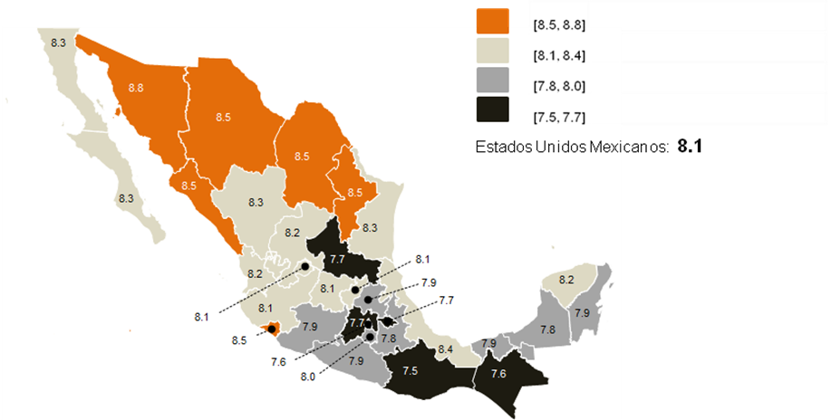

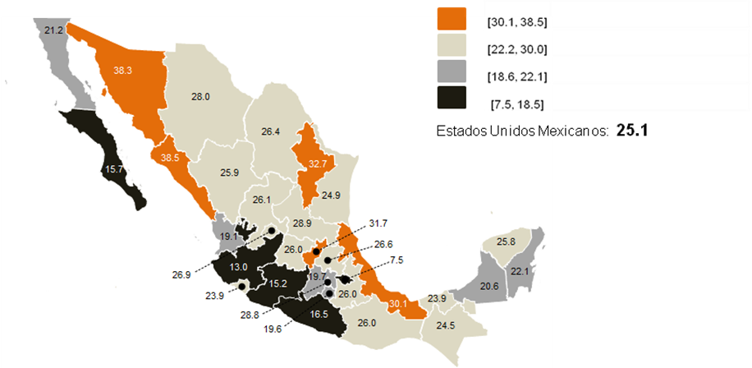

Porcentaje de trámites o servicios donde los usuarios NO enfrentaron problemas para su realización.
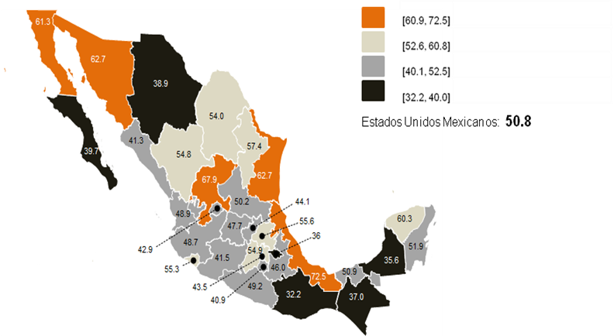

Nivel de satisfacción (Muy satisfecho o Satisfecho) con el Tiempo destinado a la realización de un trámite o servicio.

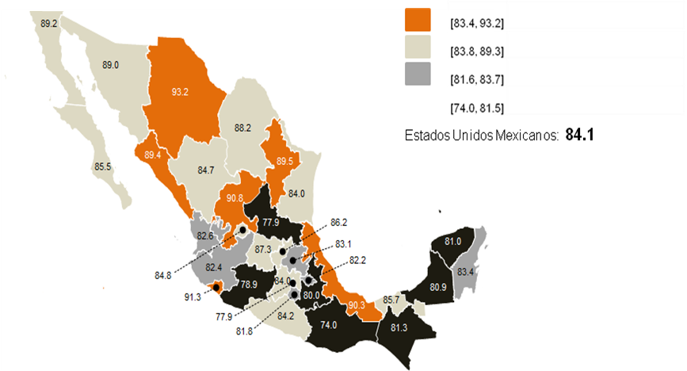

Nivel de satisfacción (Muy satisfecho o Satisfecho) con el Trato recibido al realizar un trámite o solicitud de un servicio.

